0. Toelichting
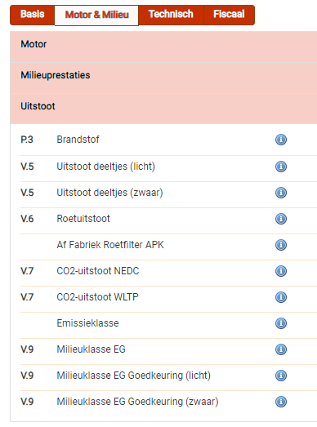
Formulier G. Onderbouwing CO2-uitstoot verhuisopdracht

Aanwijzingen gebruik:
* U dit document is een hulpmiddel om de CO2-uitstoot van een representatieve verhuisopdracht te berekenen.
* De door u ingevulde gegevens dienen verifieerbaar te zijn.
* In tabblad 1 vult u in kolom D het soort transport (vrachtauto, personenauto, fiets, OV, …) in.
* In tabblad 1 vult u in kolom E het de CO2-uitstoot per kilometer in. Voor elektrisch vervoer mag u 0 invullen, evenals voor OV en fiets.
Voor voertuigen gebruikt u de gegevens vanuit het RDW (zie de afbeelding hiernaast). In het geval u meerdere voertuigen inzet met een vergelijkbare inhoud, dan kunt u tabblad 2 gebruiken om een gemiddelde uit te rekenen. Ook in geval u één voertuig inzet met een vergelijkbare inhoud, dan vult u deze in tabblad 2 in. U kunt uitgaan van uw wagenpark in de komende 2 jaren.

